ISSUE TRACKING
ISSUE TRACKING — QUẢN LÝ LỖI & YÊU CẦU CẢI TIẾN
Theo dõi Issue trong quá trình SIT / UAT / Retest

Issue ID | Ngày ghi nhận | Module / Chức năng | Màn hình | Loại Issue | Mức độ | Mô tả Issue | Bước | Kết quả mong muốn | Ảnh / Video lỗi | Người ghi nhận | Người xử lý | Trạng thái | Ngày hoàn thành | Kết quả Retest | Ghi chú
1 | 24/8/2026 | Tạo mới NPP thuộc đội | NPP thuộc đội | Bug | Critical | Nút tạo mới chưa dùng được |  | Chọn tạo mới và mở ra màn hình tạo mới thông tin NPP thuộc đội | 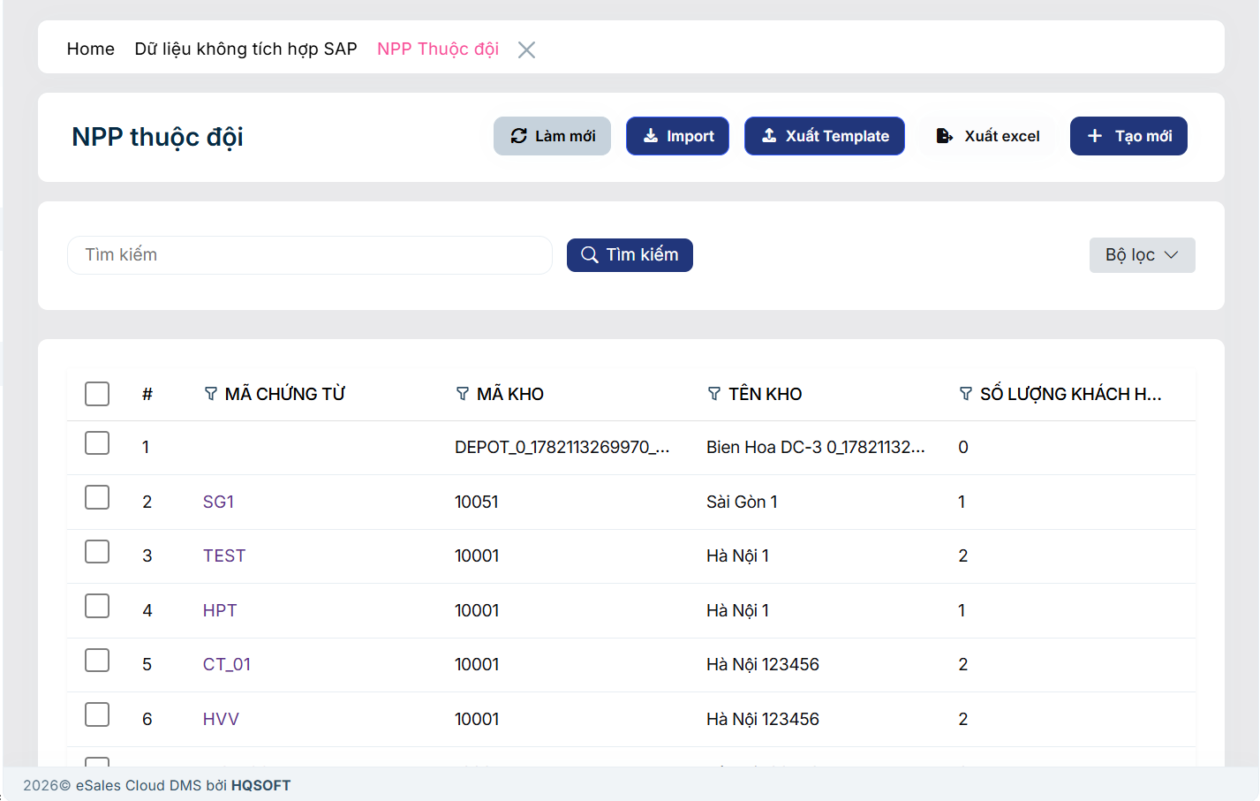 | TGiang |  | Open | 27/08
2 | 24/8/2026 | xem chi tiết các NPP thuộc đội | NPP thuộc đội | Bug | Critical | Không xem được chi tiết |  | chọn xem chi tiết thì hiện vào chi tiết thông tin của line đó |  | TGiang |  | Open
3 | 24/8/2026 | Tạo mới nhóm sản phẩm SKU | Tạo mới nhóm Sản phẩm SKU | Bug | High | Hiện lỗi Forbidden khi vào màn hình tạo mới, chọn chọn dữ liệu Role NPP thì hiện lỗi, trường hợp vừa admin + NPP thì mới k có lỗi này |  | Mất popup lỗi, cho lưu phiếu thành công | 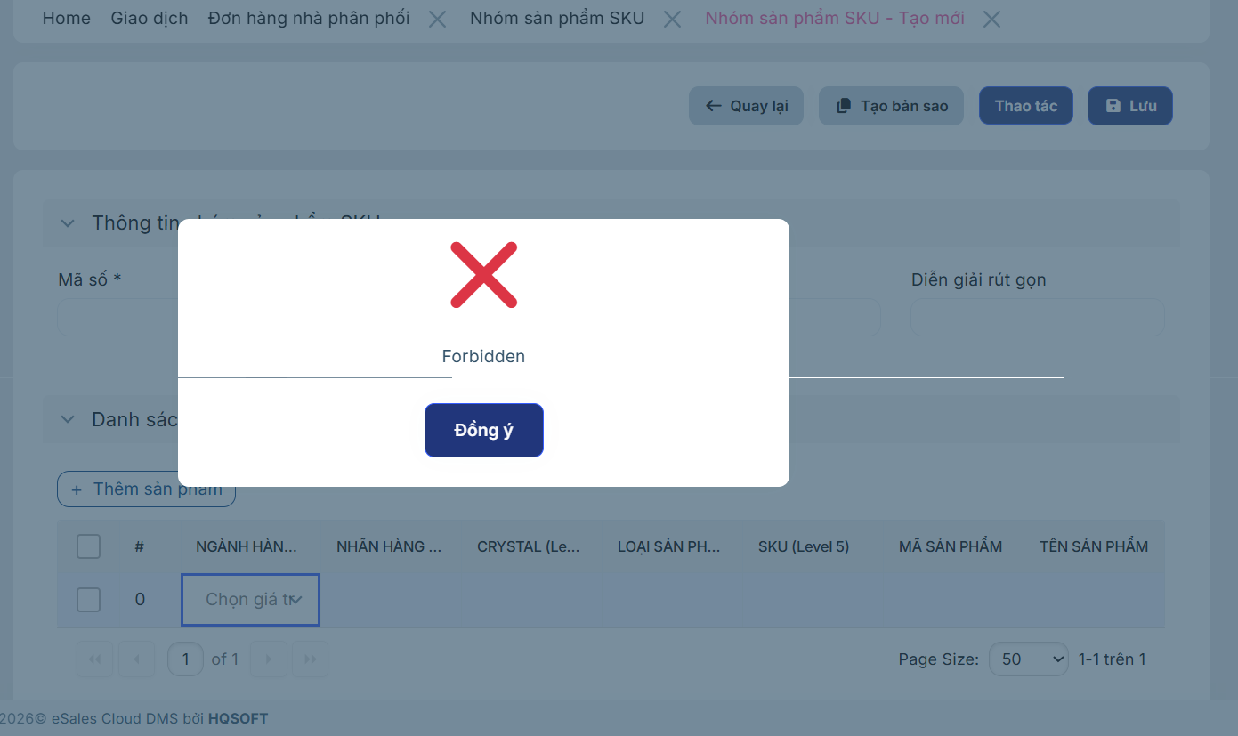 | TGiang |  | Open
4 | 24/8/2026 | Xem trước đơn đặt hàng | Đơn hàng nhà phân phối | Bug | Medium | Nút "Xem trước đơn đặt hàng" hiện tại đang không hoạt động | 1. Chọn Đơn hàng nhà phân phối 2. Chọn đơn hàng bất kỳ và Chọn Xem trước đơn đặt hàng | Khi click vào hệ thống cho Xem trước hóa đơn trên Web | 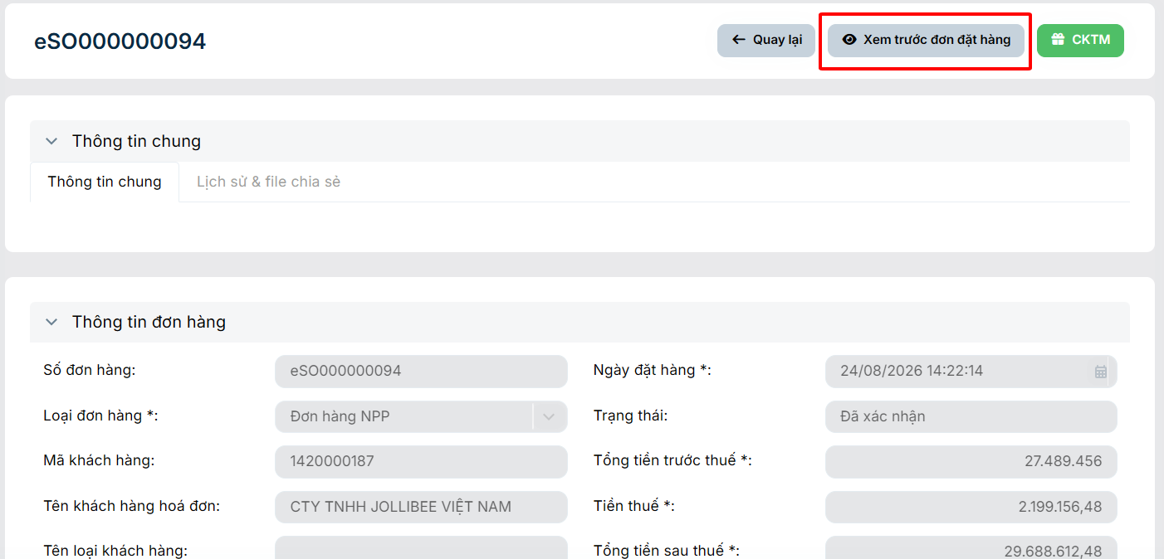 | Hào |  | Open
5 | 24/8/2026 | Bộ lọc nâng cao (Lọc trạng thái đơn hàng) | Đơn hàng nhà phân phối | UI/UX | Low | Lỗi hiển thị sai vị trí danh sách dropdown của trường "Trạng thái" | 1. Chọn Đơn hàng nhà phân phối 2. Chọn Bộ lọc và Chọn Trạng thái | Khi click vào trường "Trạng thái", danh sách các lựa chọn (dropdown list) phải xổ xuống ngay vị trí bên dưới ô nhập liệu "Trạng thái" | 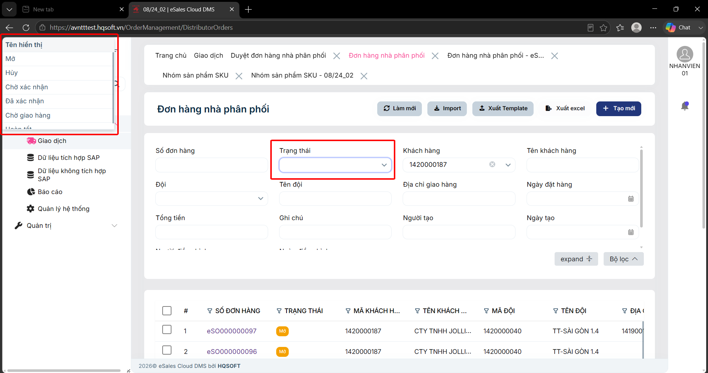 | Hào |  | Open
6 | 24/8/2026 | Xem trước đơn đặt hàng | Duyệt đơn hàng nhà phân phối | Bug | Medium | Nút "Xem trước đơn đặt hàng" hiện tại đang không hoạt động | 1. Chọn Duyệt đơn hàng nhà phân phối 2. Chọn đơn hàng bất kỳ và Chọn Xem trước đơn đặt hàng | Khi click vào hệ thống cho Xem trước hóa đơn trên Web |  | Hào |  | Open
7 | 25/8/2026 | Tính giá, tính KM | Đơn hàng nhà phân phối | Logic | Critical | Với Nhóm sản phẩm SKU có nhiều mã sản phẩm thì hiện chỉ tính giá, km dựa trên 1 sản phẩm có item code vesion mới nhất |  | sau khi chọn nhóm sản phẩm SKU thì nhấn vào chi tiết mã nhóm đó thì hiện popup các line mã sp thuộc nhóm để chọn số lượng, rồi nhấn OK thì lưu các chi tiết đó lại. Rồi nhấn tính giá thì tính dựa vào các chi tiết đó Tổng cộng với nhau | 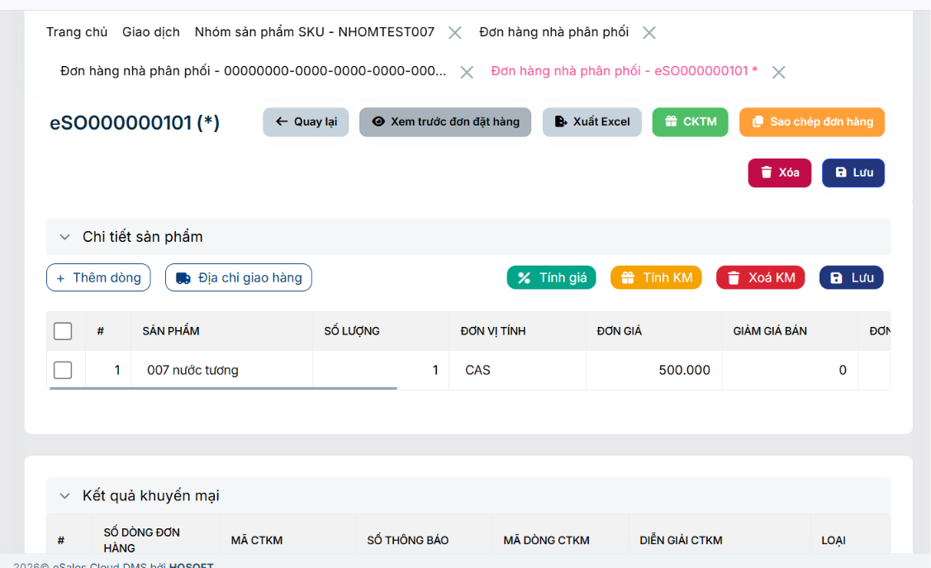 | Giang |  | Open
8 | 25/8/2026 | Import Đơn hàng NPP | Đơn hàng nhà phân phối | Bug | Critical | Đã điền đủ và đúng các trường thông tin trong file template nhưng khi import vẫn bị báo lỗi | 1. Tại màn hình Đơn hàng nhà phân phối chọn xuất template 2. Điền đầy đủ các trường thông tin trong file excel 3. Tại màn hình Đơn hàng nhà phân phối chọn Import và tải file excel vừa điền | Sau khi đã điền đầy đủ và đúng các trường thông tin trong file template thì hệ thống import các đơn hàng ở trong file và hiển thị thông báo tạo đơn hàng thành công | 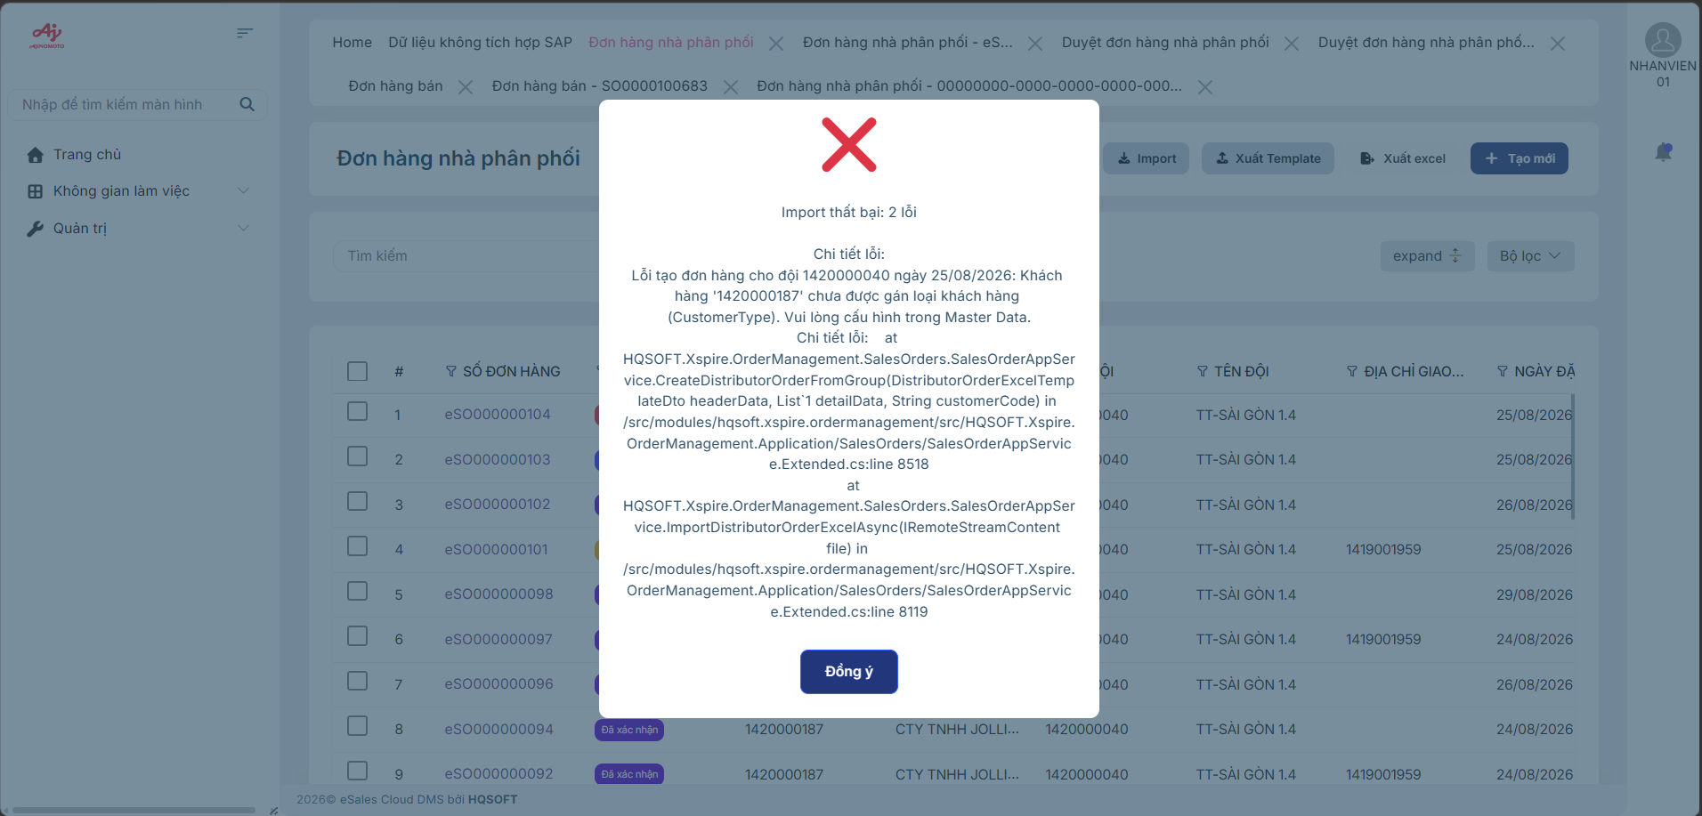 | Hào |  | Open
9 | 25/8/2026 | Import NPP thuộc đội | NPP thuộc đội | Bug | High | Hệ thống hiển thị thông báo import thành công nhưng danh sách lại không hiển thị các dòng dữ liệu mới thêm |  | Sau khi nhấn import hệ thống hiển thị thông báo import thành công và danh sách có thêm dòng dữ liệu vừa được thêm từ file excel | 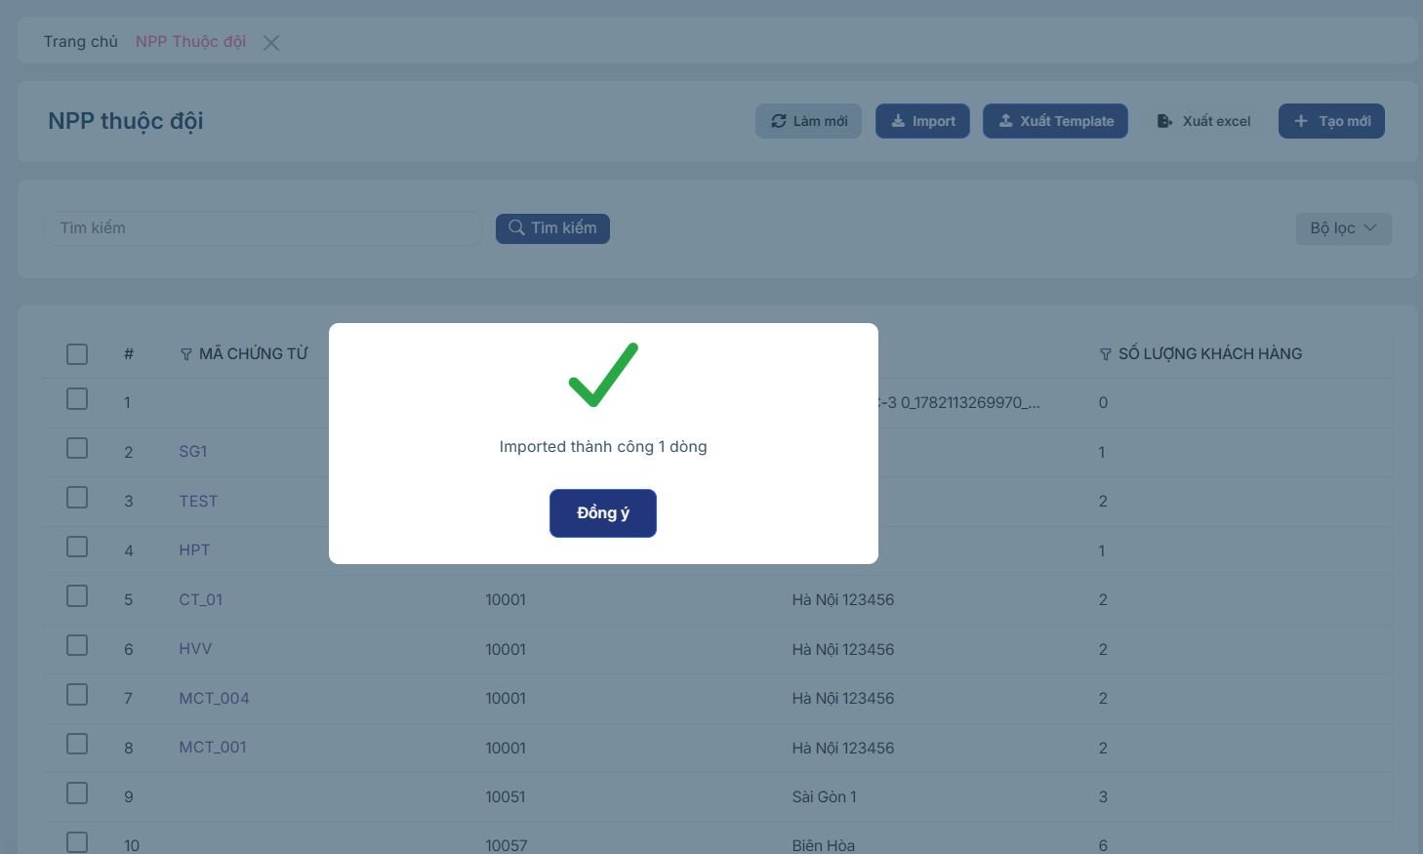 | Hào |  | Open
10 | 25/8/2026 | Xem trước đơn đặt hàng | NPP thuộc đội | UI/UX | Medium | Đơn hàng NPP ở trạng thái hủy vẫn hiển thị button Xem trước đơn đặt hàng |  | Khi đơn hàng NPP ở trạng thái Hủy thì ẩn button Xem trước đơn đặt hàng | 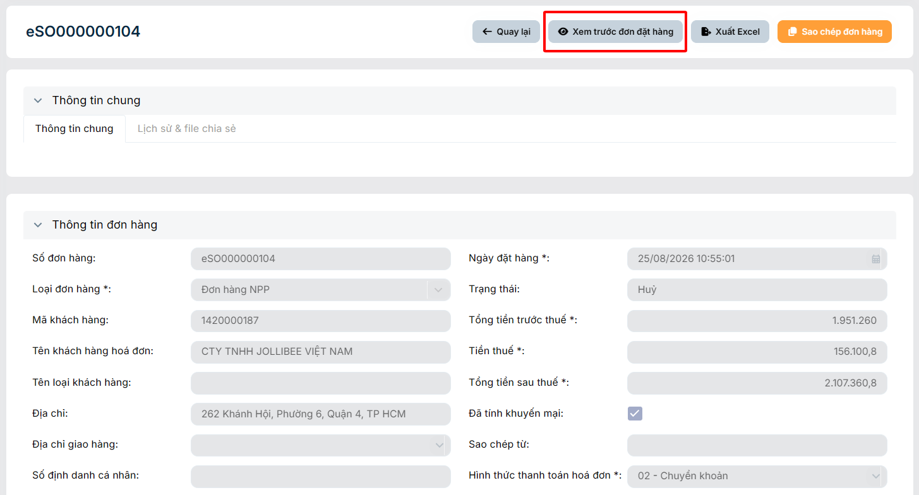 | Hào |  | Open
11 | 27/8/2026 | Field Ngày đặt hàng | Tạo mới đơn hàng NPP | UI/UX | Medium | Lỗi hiển thị sai vị trí bảng chọn ngày của field ngày đặt hàng |  | Khi click vào field ngày đặt hàng, bảng chọn ngày phải xổ xuống ngay vị trí bên dưới field Ngày đặt hàng | 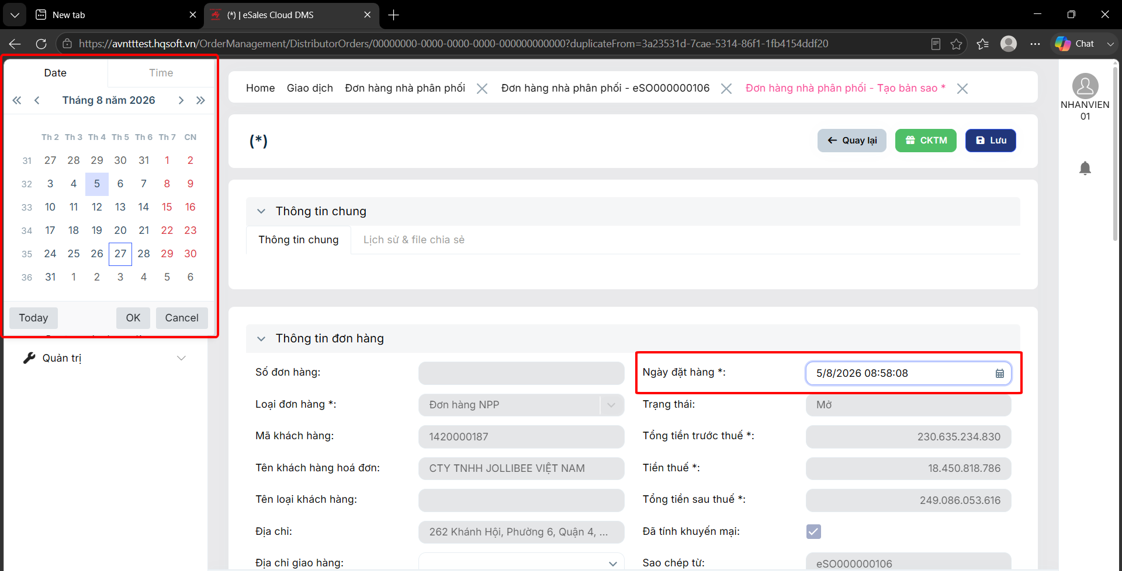 | Hào |  | Open
12 | 27/8/2026 | Lưu đơn hàng | Tạo mới đơn hàng NPP | Bug | Critical | Khi đơn hàng đã được tính giá hoặc tính KM, nếu user thay đổi ngày đặt hàng thì lúc lưu đơn hàng chưa có yêu cầu tính lại giá và KM | 1. Tạo mới đơn hàng NPP 2. Điền thông tin header đơn hàng và thêm sản phẩm 3. Tính giá và tính KM đơn hàng 4. Thay đổi ngày đặt hàng (Tương lai hoặc quá khứ) 5. Nhấn lưu | Khi nhấn lưu hệ thống phải hiển thị thông báo " Vui lòng tính lại giá và khuyến mại do có sự thay đổi ngày đặt hàng " và giữ nguyên trạng thái của đơn hàng. | 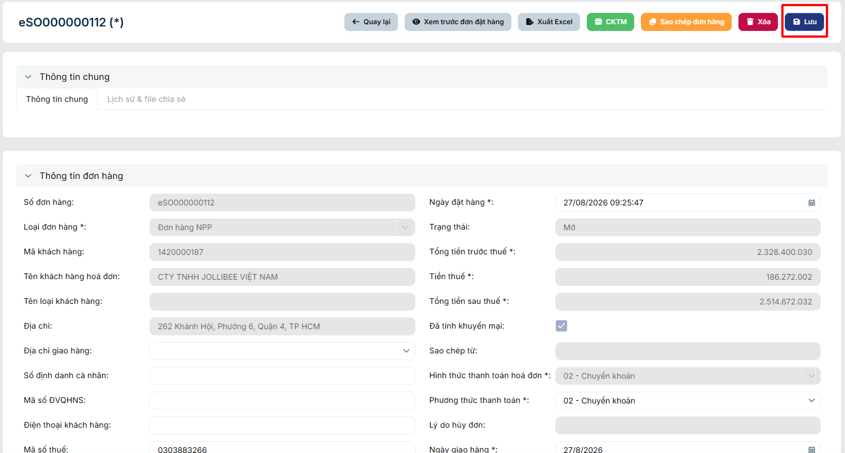 | Hào |  | Open
13 | 27/8/2026 | Duyệt đơn hàng NPP | Thông tin chi tiết đơn hàng | Logic | High | Khi đăng nhập account với phân quyền role NPP khi vào đơn hàng có trạng thái chờ xác nhận vẫn có thể thực hiện Duyệt đơn hàng được. |  | Khi đăng nhập hệ thống với phân quyền role NPP thì không thể thực hiện duyệt đơn hàng NPP | 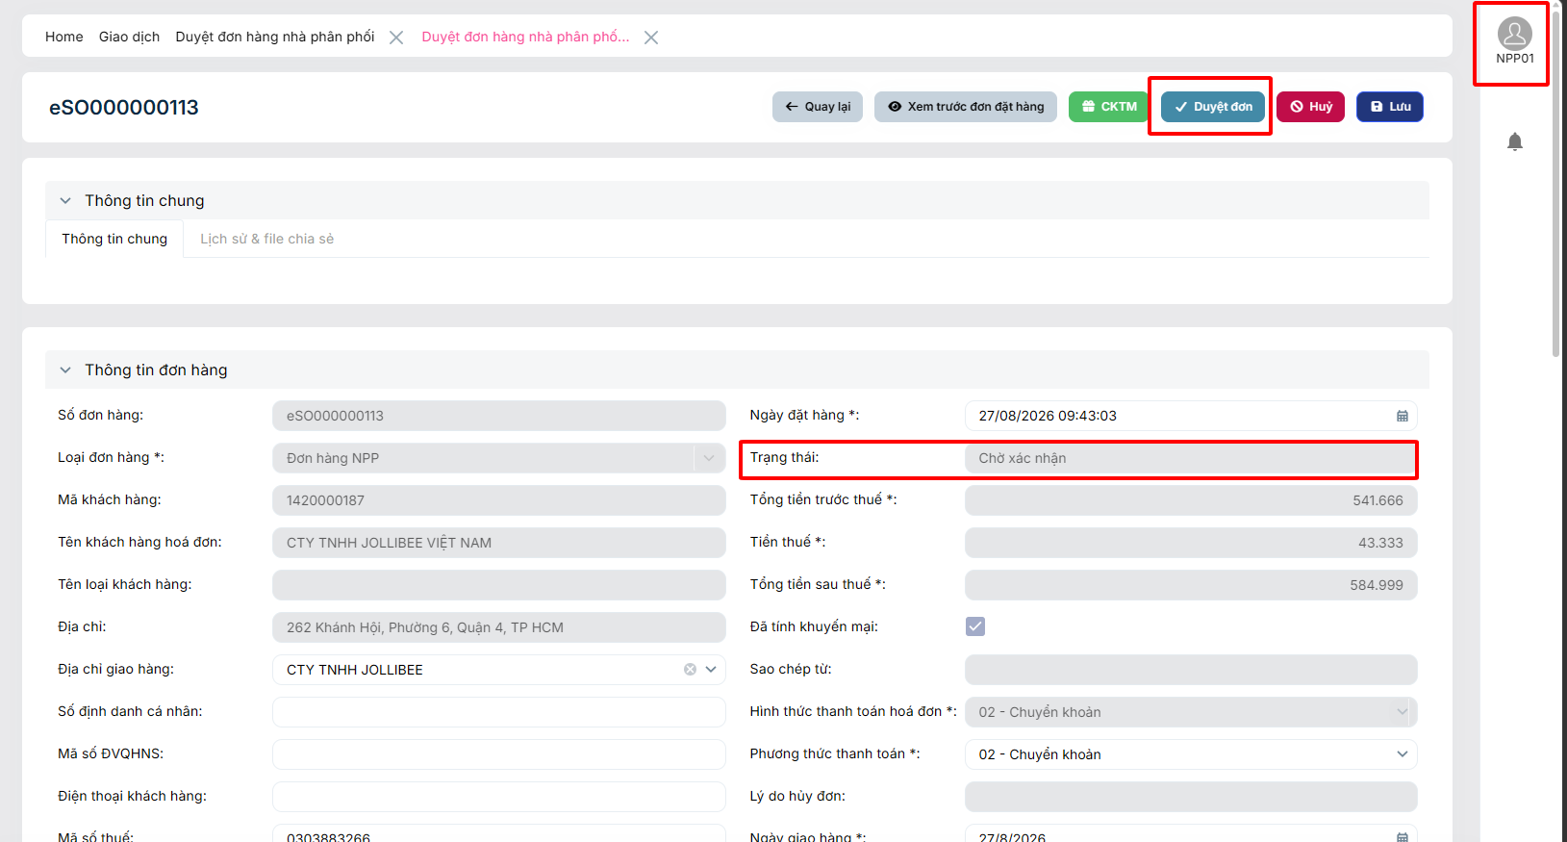 | Hào |  | Open
14 | 27/8/2026
15 | 27/8/2026

DASHBOARD
ISSUE DASHBOARD

Tổng Issue |  | Open |  | In Progress | Closed
13 |  | 13 |  | 0 | 0

Mức độ | Số lượng |  | Trạng thái | Số lượng
Critical | 5 |  | Open | 13
High | 3 |  | In Progress | 0
Medium | 4 |  | Resolved | 0
Low | 1 |  | Retest | 0
 |  |  | Closed | 0
 |  |  | Reopen | 0
Issue theo Mức độ
Issue theo Trạng thái

